상품제안서
네이쳐 소프트 비치볼 물놀이 비치볼 | 상품코드: F27345

 |  |  |  |  |  |  | 02-412-0044 | www.easy1.co.kr
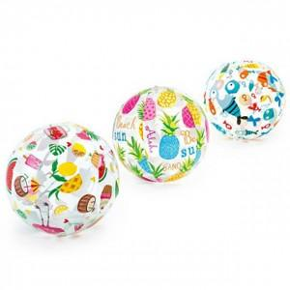

【상세/제작정보】 | 스티커 인쇄및 부착 별도문의

【인쇄/포장옵션】 | / 포장불가능

【공급단가】 | 수량 | 310~ | 620~ | 1,550~ | 3,000~ | 5,000~
*VAT별도 | 단가 | 1,920원 | 1,880원 | 1,840원 | 1,800원 | 1,760원

【상품 URL】 | http://www.easy1.co.kr/src/goods_detail.php?gdno=27345

